CollectiveAccess
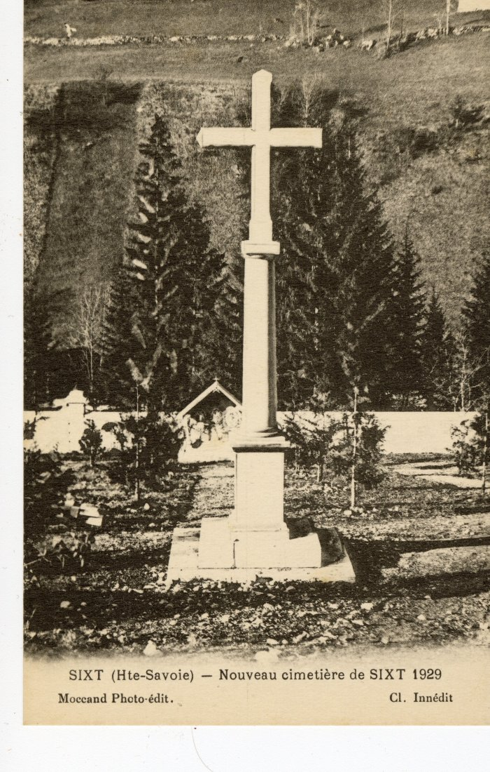
Image | Object | Description | Date
 | Nouveau cimetière de Sixt, 1929 (56-061) | Nouveau cimetière de Sixt, 1929

